IS teoria
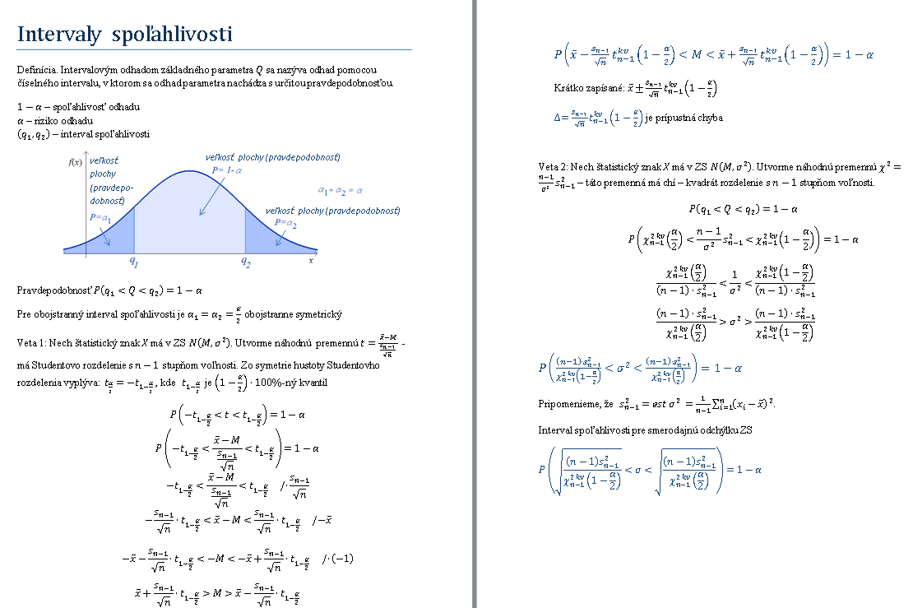

test hypotez teoria
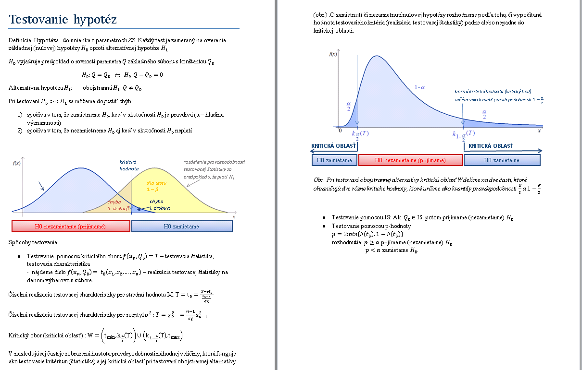

Hárok1
Pr. | Zo základného súboru s N(M, sigma^2) sme urobili náhodný výber.
 | 1.Nájdite bodový odhad strednej hodnoty, rozptylu a smerodajnej odchylky základného suboru ZS.
 | 2. Určte 95 %-ný interval spoľahlivosti pre strednú hodnotu.
 | 3. Na hladine významnosti 5 % otestujte hypotézu, že priemer ZS je 1. |  |  |  |  |  |  |  | xi

 | xi |  | charakteristiky VS: |  |  | 1. | bodove odhady ZS |  | Mean | 1.4222222222
 | 0.9 |  | xpriem= | 1.4222222222 | 1.4222222222 |  | est μ=xpriem= | 1.4222222222 | Standard Error | 0.14979409736
 | 1.7 |  | sn2= | 0.17950617284 | 0.17950617284 |  | estϭ2=sn-12= | 0.20194444444 | Median | 1.5
 | 1.2 |  | sn= | 0.42368168811 | 0.42368168811 |  | estϭ=sn-1= | 0.44938229209 | Mode | #N/A
 | 2.1 |  | n= | 9 |  |  |  |  | Standard Deviation | 0.44938229209
 | 0.8 |  | sn-12= | 0.20194444444 | 0.20194444444 |  |  |  | Sample Variance | 0.20194444444
 | 1.9 |  | sn-1= | 0.44938229209 | 0.44938229209 |  |  |  | Kurtosis | -1.2373609449
 | 1.6 |  |  |  |  |  |  |  | Skewness | 0.035768843438
 | 1.1 |  |  |  |  |  |  |  | Range | 1.3
 | 1.5 |  |  |  |  |  |  |  | Minimum | 0.8
 |  |  |  |  |  |  |  |  | Maximum | 2.1
 |  |  |  |  |  |  |  |  | Sum | 12.8
 |  |  |  |  |  |  |  |  | Count | 9
2. | 95% IS pre M: |  |  |  |  |  |  |  | Confidence Level(95,0%) | 0.34542580795
 | n | sn-1 | 1-α | α | 1-α/2 | t kv (1-α/2) | delta | DH | HH
 | 9 | 0.44938229209 | 0.95 | 0.05 | 0.975 | 2.3060041352 | 0.34542580795 | 1.0767964143 | 1.7676480302
 |  |  |  |  |  |  | 0.34542580795
 | s 95% pravdepodobnostou stredna hodnota ZS bude z intervalu
 | t.j. P( | 1.0767964143 | <M< | 1.7676480302 | )=0,95

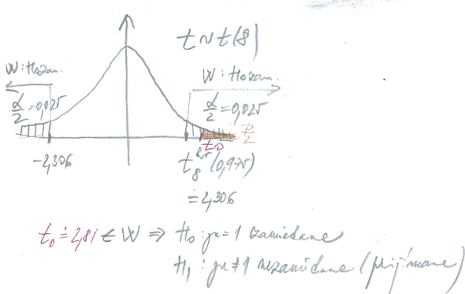
3. Testovanie hypotez:
 | testovanie hypotezy o zhode priemeru M s konstantou M0
 | volime α= | 0.05 |  |  |  | M0= | 1
 | pouzivame testovaciu statistiku:

1. sposob) | testovanie pomocou kritickej oblasti W
 | H0: M =1 >< H1: M ≠1
 | hodnota testovacej statistiky (test. charakteristiky): |  |  |  |  | t0 = | 2.8186839779
 |  | t8 kv (α/2)= | -2.3060041352
 |  | t8 kv (1-α/2 )= | 2.306 |  | W= | (-nekonecno; -2,306) zjednotenie( 2,306 , nekonecno)

 |  | 2.3060041352 | < | 2.8186839779 |  | H0: M =1 | zamietame |  | Na hladine vyznamnosti a=0,05 prijmeme predpoklad,
 |  |  |  |  |  | H1: M ≠1 | nezamietame |  | že stredna hodnota ZS je rozna od 1.

1,07
1
1,77
2. sposob) | testovanie pomocou IS
 | H0: M =1 >< H1: M ≠1
 | 95% IS pre M: | 1.0767964143 | 1.7676480302

 |  | 1 | nepatri | do 95%IS pre M |  | H0: M =1 | zamietame |  | Na hladine vyznamnosti a=0,05 prijmeme predpoklad,
 |  |  |  |  |  | H1: M ≠1 | nezamietame |  | že stredna hodnota ZS je rozna od 1.
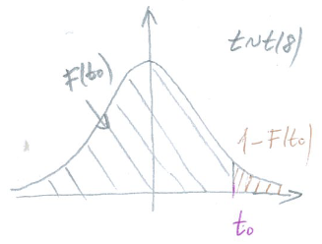
3. sposob) | testovanie pomocou p hodnoty
 | H0: μ =1 >< H1: μ ≠1
 |  | F(t0)= | 0.98873024183
 |  | 1-F(t0)= | 0.011269758168
 |  | p= 2*min {F(t0);1-F(t0)}= | 0.022539516337

 | p= | 0.022539516337 | < | 0.05 | =alfa | H0: M =1 | zamietame |  | Na hladine vyznamnosti a=0,05 prijmeme predpoklad,
 |  |  |  |  |  | H1: M ≠1 | nezamietame |  | že stredna hodnota ZS je rozna od 1.

el energia
Pr. | Počas ôsmich pracovných dní sa sledoval v podniku odber elektrickej energie v MWh. |  |  |  |  |  |  |  | Column1
Vypočítajte: 1. 95%-ný interval spoľahlivosti pre priemerný odber elektrickej energie.
 | 2. 99%-ný interval spoľahlivosti pre rozptyl a smerodajnu odchylku odberu elektrickej energie. |  |  |  |  |  |  |  | Mean | 31.2125
 | 3. Na hladine významnosti 10% otestujte hypotézu, že priemerný odber el.energie je 30 MWh. |  |  |  |  |  |  |  | Standard Error | 0.1940521837
 | 4. Na hladine významnosti 1% otestujte hypotézu, že rozptyl odberu el.energie je 1 MWh^2. |  |  |  |  |  |  |  | Median | 31.1
 |  |  |  |  |  |  |  |  | Mode | 31.1
 | MWh |  |  |  |  |  |  |  | Standard Deviation | 0.54886246
 |  |  |  | bodove odhady ZS |  |  |  |  | Sample Variance | 0.30125
 | 31.1 |  |  | est μ=xpriem= | 31.2125 |  |  |  | Kurtosis | -0.80872672893
 | 31.8 |  |  | estϭ2=sn-12= | 0.30125 |  |  |  | Skewness | 0.45608151544
 | 30.7 |  |  | estϭ=sn-1= | 0.54886246 |  |  |  | Range | 1.6
 | 30.5 |  |  |  |  |  |  |  | Minimum | 30.5
 | 30.9 |  |  |  |  |  |  |  | Maximum | 32.1
 | 31.5 |  |  |  |  |  |  |  | Sum | 249.7
 | 31.1 |  |  |  |  |  |  |  | Count | 8
 | 32.1 |  |  |  |  |  |  |  | Confidence Level(95,0%) | 0.45886049966

1. | 95%-ny interval spoľahlivosti pre strednu hodnotu ZS:
 | n | est M = xpriem= | est σ2 = sn-12 | est σ = sn-1 | 1-α | α | 1-α/2 | t kv (1-α/2) | delta | DH | HH
 | 8 | 31.2125 | 0.30125 | 0.54886246 | 0.95 | 0.05 | 0.975 | 2.3646242516 | 0.45886049966 | 30.7536395 | 31.6713605
 | s 95% pravdepodobnostou priemerny odber podniku bude z intervalu (MWh;MWh) |  |  |  |  |  |  |  | 0.45886049966
 | t.j. P( | 30.7536395 | <M< | 31.6713605 | )=0,95

2. | 99%-ny interval spoľahlivosti pre rozptyl ZS:
 | n | est M = xpriem= | est σ2 = sn-12 | est σ = sn-1 | 1-α | α | 1-α/2 | chi kv (1-α/2) | chi kv (α/2) | DH | HH
 | 8 | 31.2125 | 0.30125 | 0.54886246 | 0.99 | 0.01 | 0.995 | 20.277739875 | 0.98925568313 | 0.10399334507 | 2.131653157
 | s 99% pravdepodobnostou rozptyl odberu podniku bude z intervalu (0,104 MWh^2;2,13 MWh^2)
 | t.j. P( | 0.10399334507 | <sigma^2< | 2.131653157 | )=0,99

 | s 99% pravdepodobnostou smerodajna odchylka odberu podniku bude z intervalu (0,32MWh;1,46MWh)
 | t.j. P( | 0.32247999173 | <sigma^2< | 1.4600182043 | )=0,99
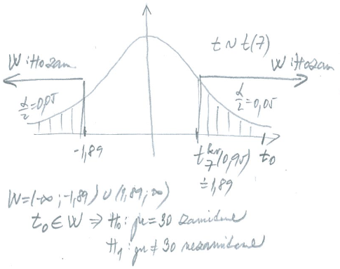

3. | testovanie hypotezy o zhode priemeru M s konstantou M0
 | α = | 0.1 |  | H0: M =30 >< H1: M ≠30

 | 1. sposob) | testovanie pomocou kritickej oblasti W |  |  |  | W= | (-nekonecno,-1,89)zjednotenie(1,89, nekonecno)
 | hodnota testovacej statistiky (charakteristiky): |  |  |  |  | t0= | 6.2483192761 |  | 6.2483192761 | > | 1.8945786051 |  | H0: M =30 | zamietame
 |  |  |  |  |  | t 7kv (1-α/2 )= | 1.8945786051 |  | alebo t0 patri W |  |  |  | H1: M ≠30 | nezamietame
 | testovacia statistika:

30
30,84
31,58
 | 2. sposob) | testovanie pomocou IS
 |  | est μ=xpriem= | 31.2125 |  |  |  | 30 | nepatri | do 90% IS pre M |  | H0: M =30 | zamietame
 |  | delta= | 0.36764711552 |  |  |  |  |  |  |  | H1: M ≠30 | nezamietame
 |  | 90% IS pre M: | 30.844852884 | 31.580147116

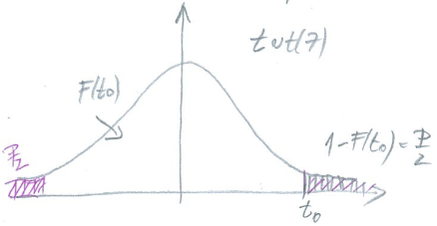
 |  |  |  |  |  |  |  | Na hladine vyznamnosti 0,1 nemozno prijat hypotezu o tom, ze priemerny odber elektrickej energie podniku je rovny 30 MWh.
 | 3. sposob) testovanie pomocou p - hodnoty
 |  |  | F(t0)= | 0.99978757849
 |  |  | 1-F(t0)= | 0.00021242150725 |  |  | p= | 0.00042484301449 | < | 0.1 | =alfa | H0: M =30 | zamietame
 |  |  | p= 2*min {F(t0);1-F(t0)}= | 0.00042484301449 |  |  |  |  |  |  |  | H1: M ≠30 | nezamietame

4. | testovanie hypotezy o zhode rozptylu σ2 s konstantou σ02
 | α = | 0.01 |  | H0: σ2=1>< H1: σ2≠1

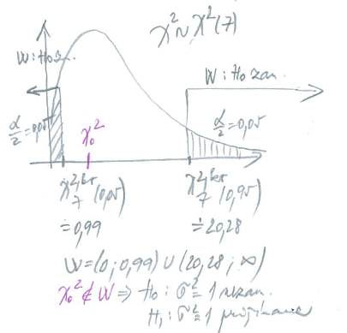
 | 1. testovanie pomocou kritickej oblasti W |  |  |  |  | W= | (0,-1,89)zjednotenie(1,89, nekonecno)
 | hodnota testovacej statistiky (charakteristiky): |  |  |  |  | χ20 = | 2.10875
 |  |  |  |  |  | χ72kv(α/2) = | 0.98925568313 |  | 0.98925568313 | < | 2.10875 |  | H0: σ^2 =1 | nezamietame
 |  |  |  |  |  | χ72kv(1-α/2) = | 20.277739875 |  |  |  |  |  | H1: σ^2 ≠1 | zamietame

 | testovacia statistika:

 | 2. sposob | testovanie pomocou IS
 |  | n-1= | 7
 |  | estϭ2=sn-12= | 0.54886246
 |  | χ72kv(α/2) = | 0.98925568313
 |  | χ72kv(1-α/2) = | 20.277739875 |  |  |  |  | 1 | patri | 99% IS pre sigma^2 |  |  | H0: σ^2 =1 | nezamietame
 |  | 99% IS pre sigma^2: | 0.10399334507 | 2.131653157 |  |  |  |  |  |  |  |  | H1: σ^2 ≠1 | zamietame

0,104
1
2,13
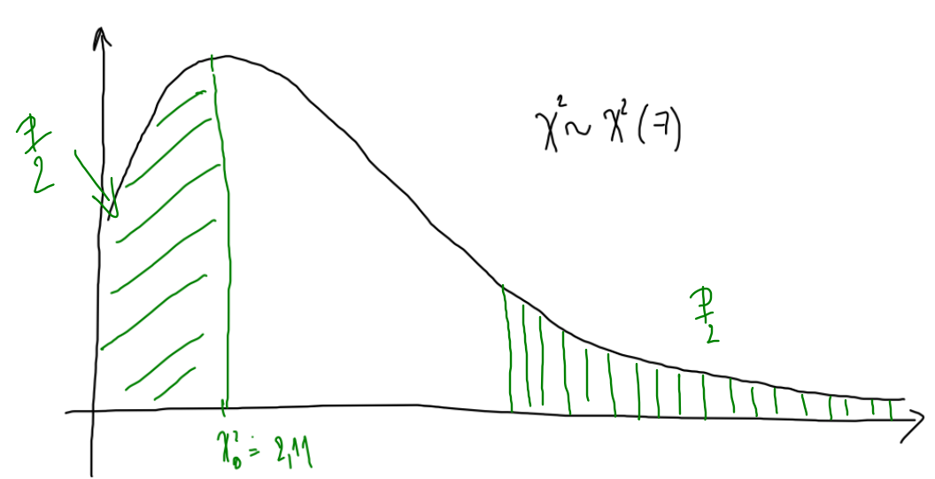
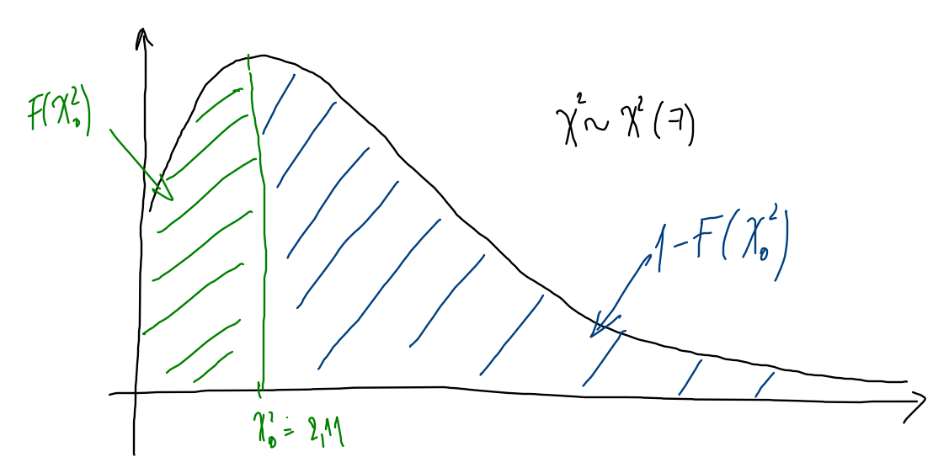
 | 3. sposob pomocou p hodnoty
 |  |  | F(chi0^2)= | 0.046423299509 |  |  | p= | 0.092846599017 | > | 0.01 | =alfa | H0: σ^2 =1 | nezamietame
 |  |  | 1-F(chi0^2)= | 0.95357670049 |  |  |  |  |  |  |  | H1: σ^2 ≠1 | zamietame
 |  |  | p= 2*min {F(chi0^2);1-F(chi0^2)}= | 0.092846599017
 |  |  |  |  |  |  |  | Na hladine vyznamnosti 0,01 prijimame hypotezu, že rozptyl odberu el.energie je 1 MWh^2.
 |  |  |  |  |  |  |  |  |  |  |  |  |  |  | ----→

Hárok4
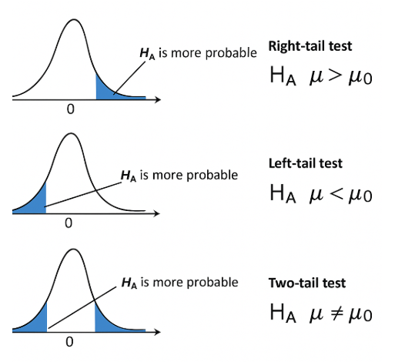
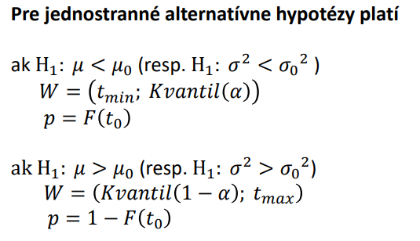
Príklad : | Vyberový súbor obsahuje 10 meraní uvedených nižšie.
 | Výber pochádza z normálneho rozdelenia . |  |  |  |  |  | Column1
 | Na hladine významnosti 0,05 otestujte hypotézu, že stredná hodnota sa rovná 1,95
 | a) alternatívna hypotéza stredná hodnota nerovná sa 1,95. |  |  |  |  |  | Mean | 2.06
 | b) alternatívna hypotéza stredná hodnota je väčšia ako 1.95. |  |  |  |  |  | Standard Error | 0.063595946761
 | 2 |  |  | bodove odhady ZS |  |  | Median | 2.05
 | 1.8 |  |  | est μ=xpriem= | 2.06 |  | Mode | 2
 | 2.1 |  |  | estϭ2=sn-12= | 0.040444444444 |  | Standard Deviation | 0.20110804172
 | 2.4 |  |  |  |  |  | Sample Variance | 0.040444444444
 | 1.9 |  |  |  |  |  | Kurtosis | -0.75126796281
 | 2.1 |  |  |  |  |  | Skewness | 0.27867585784
 | 2 |  |  |  |  |  | Range | 0.6
 | 1.8 |  |  |  |  |  | Minimum | 1.8
 | 2.3 |  |  |  |  |  | Maximum | 2.4
 | 2.2 |  |  |  |  |  | Sum | 20.6
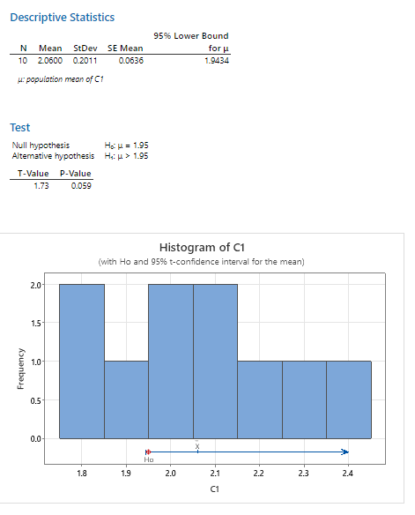
 |  |  |  |  |  |  | Count | 10
 |  |  |  |  |  |  | Confidence Level(95,0%) | 0.14386402649
 | testovanie hypotezy o zhode priemeru M s konstantou M0
 | α= | 0.05 |  |  |  |  |  |  |  | α= | 0.05
Obojstranna alternativa H1 |  |  |  |  |  |  |  |  | Jednostranna alternativa H1
1. sposob) | testovanie pomocou kritickej oblasti W |  |  |  |  |  |  |  | 1. sposob) | testovanie pomocou kritickej oblasti W
 | H0: M =1,95 >< H1: M ≠1,95 |  |  |  |  |  |  |  |  | H0: M =1,95 >< H1: M >1,95

 | Testovacia statistika: |  |  |  | W= | (-nekonecno; -2,26)U(2,26; nekonecno) |  |  |  | Testovacia statistika: |  |  | W= | (1.83; nekonecno)

 | hodnota testovacej statistiky (charakteristiky): |  |  |  | t0 = | 1.7296699806 |  |  |  | hodnota testovacej statistiky (charakteristiky): |  |  | t0 = | 1.7296699806
 |  | tn-1 kv (α/2)= | -2.2621571628 |  | t0 | nepatri do kritickej oblasti W |  |  |  |  |  |  | t0 | nepatri do kritickej oblasti W
 |  | tn-1 kv (1-α/2 )= | 2.2621571628 |  |  |  |  |  |  |  | tn-1 kv (1-α )= | 1.8331129327
 |  |  |  |  | H0: M =1,95 nezamietame (prijimame) |  |  |  |  |  |  |  | H0: M =1,95 nezamietame (prijimame)
 |  |  |  |  | H1: M ≠1,95 zamietame |  |  |  |  |  |  |  | H1: M >1,95 zamietame

2. sposob) | testovanie pomocou IS |  |  |  |  |  |  |  | 2. sposob) | testovanie pomocou IS
 | H0: M =1,95 >< H1: M ≠1,95 |  |  |  |  |  |  |  |  | H0: M =1,95 >< H1: M >1,95
 | 95% IS pre M: | 1.9161359735 | 2.2038640265 |  |  |  |  |  |  | 95% IS pre M: | 1.9434214475 | nekonecno
 |  |  |  |  | H0: M =1,95 nezamietame (prijimame) |  |  |  |  |  |  |  | P(M>1.95)=0.95
 | 1,95 patri do 95%IS pre M |  |  |  | H1: M ≠1,95 zamietame |  |  |  |  | 1,95 patri do 95%IS pre M
 |  |  |  |  |  |  |  |  |  |  |  |  | H0: M =1,95 nezamietame (prijimame)
 |  |  |  |  |  |  |  |  |  |  |  |  | H1: M >1,95 zamietame
3. sposob) | testovanie pomocou p hodnoty |  |  |  |  |  |  |  | 3. sposob) | testovanie pomocou p hodnoty
 | H0: μ =1,95 >< H1: μ ≠1,95 |  |  |  |  |  |  |  |  | H0: M =1,95 >< H1: M >1,95
 | p= | 0.1177460221 | >0,05 |  | H0: M =1,95 nezamietame (prijimame) |  |  |  |  | p= | 0.058873011048 | >0,05 | H0: M =1,95 nezamietame (prijimame)
 |  |  |  |  | H1: M ≠1,95 zamietame |  |  |  |  |  |  |  | H1: M >1,95 zamietame
 | F(t0)= | 0.94112698895 |  |  |  |  |  |  |  | F(t0)= | 0.94112698895
 | 1-F(t0)= | 0.058873011048 |  |  |  |  |  |  |  | 1-F(t0)= | 0.058873011048
 |  |  |  |  | Na hladine vyznamnosti 0,05 mozno prijat rozhodnutie, ze stredna hodnota celej populacie sa rovna 1,95. |  |  |  |  |  |  |  | Na hladine vyznamnosti 0,05 mozno prijat rozhodnutie, ze stredna hodnota celej populacie sa rovna 1,95.

meraci pristroj
Pri kontrole spravnosti nastavenia meracieho pristroja bolo urobenych 10 merani skusobneho etalonu s hodnotou 15,2. |  |  |  |  |  |  |  |  |  |  | Row1

 | 15.23 | 15.21 | 15.19 | 15.16 | 15.26 | 15.22 | 15.23 | 15.26 | 15.23 | 15.29 | Mean | 15.228
Otestujte na hladine vyznamnosti alfa= |  |  |  | 0.03 | , ci je meraci pristroj nastaveny spravne. |  |  |  |  |  | Standard Error | 0.011718930554
 |  |  |  |  |  |  |  |  |  |  | Median | 15.23
testovanie hypotezy o zhode priemeru M s konstantou M0 |  |  |  |  |  |  |  |  |  |  | Mode | 15.23
volime α= | 0.03 |  |  |  | M0= | 15.2 |  |  |  |  | Standard Deviation | 0.037058512292
pouzivame testovaciu statistiku: |  |  |  |  |  |  |  |  |  |  | Sample Variance | 0.0013733333333
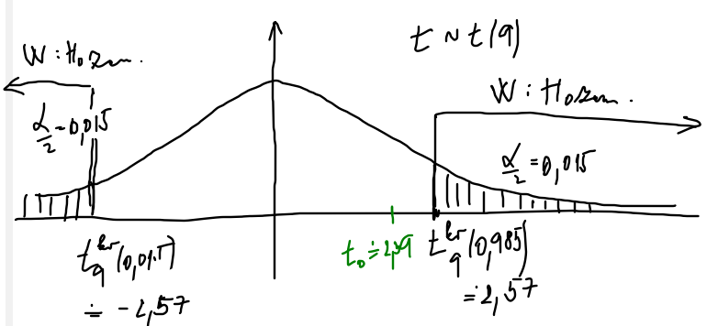
 |  |  |  |  |  |  |  |  |  |  | Kurtosis | 0.34150586429
 |  |  |  |  |  |  |  |  |  |  | Skewness | -0.19583305169
testovanie pomocou kritickej oblasti W |  |  |  |  |  |  |  |  |  |  | Range | 0.13
H0: M =15,2 >< H1: M ≠15,2 |  |  |  |  |  |  |  |  |  |  | Minimum | 15.16
hodnota testovacej statistiky (test. charakteristiky): |  |  |  |  | t0 = | 2.3892965208 |  |  |  |  | Maximum | 15.29
 | t 9kv (α/2)= | -2.5738039775 |  |  |  |  |  |  |  |  | Sum | 152.28
 | t 9kv (1-α/2)= | 2.5738039775 |  | W= | (-nekonecno;-2.57) zjednotenie( 2.57 , nekonecno) |  |  |  |  |  | Count | 10
 |  |  |  |  |  |  |  |  |  |  | Confidence Level(97.0%) | 0.030162230073
 | t0=2.389 | < | 2.5738039775 |  | H0: M =15,2 | prijimame |  | Na hladine vyznamnosti a=0,03 prijmeme predpoklad,
 |  |  |  |  | H1: M ≠15,2 | zamietame |  | ze meraci pristroj je nastaveny spravne.

15,2
15,198
15,258
testovanie pomocou IS
H0: M =15,2 >< H1: M ≠15,2
97% IS pre M: | 15.19783777 | 15.25816223

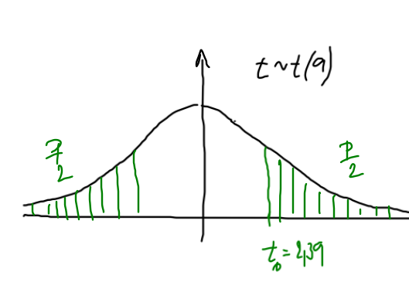
 | 15.2 | patri | do 97%IS pre M |  | H0: M =15,2 | prijimame |  | Na hladine vyznamnosti a=0,03 prijmeme predpoklad,
 |  |  |  |  | H1: M ≠15,2 | zamietame |  | ze meraci pristroj je nastaveny spravne.
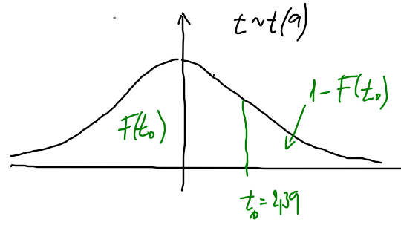
testovanie pomocou p hodnoty
H0: μ =15.2 >< H1: μ ≠15.2
 | F(t0)= | 0.97969790602
 | 1-F(t0)= | 0.020302093978 |  |  |  |  |  |  |  |  | ----→
 | p= 2*min {F(t0);1-F(t0)}= | 0.040604187956

p= | 0.040604187956 | > | 0.03 | =alfa | H0: M =15,2 | prijimame |  | Na hladine vyznamnosti a=0,03 prijmeme predpoklad,
 |  |  |  |  | H1: M ≠15,2 | zamietame |  | ze meraci pristroj je nastaveny spravne.

prietok vody
Denny prietok vody ma normalne rozdelenie. Vysledky dlhodobeho pozorovania su v tabulke rozdelenia pocetnosti:
xi (m^3) | 30 | 35 | 40 | 45 | 50 | 55 | 60 | 65 | 70 | 75 | (xi-xpriem)^2 | 445.21 | 259.21 | 123.21 | 37.21 | 1.21 | 15.21 | 79.21 | 193.21 | 357.21 | 571.21
ni | 4 | 6 | 8 | 15 | 25 | 20 | 8 | 7 | 5 | 2 | x priem= | 51.1
Na hladine vyznamnosti |  |  | 0.01 | testujte nulovu hypotezu µ=50 oproti alternative µ≠50. |  |  |  |  |  |  | sn-1= | 102.31313131
 |  |  |  |  |  |  |  |  |  |  | n= | 100
 |  |  |  |  |  |  |  |  |  |  | delta= | 26.871576643
testovanie hypotezy o zhode priemeru M s konstantou M0
volime α= | 0.01 |  |  |  | M0= | 50
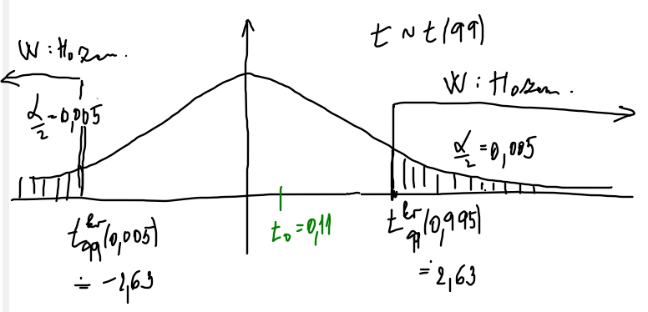
pouzivame testovaciu statistiku:

testovanie pomocou kritickej oblasti W
H0: M =50 >< H1: M ≠50
hodnota testovacej statistiky (test. charakteristiky): |  |  |  |  | t0 = | 0.10751308125
 | t kv (α/2)= | -2.6264054573
 | t kv (1-α/2 )= | 2.6264054573 |  | W= | (-nekonecno;-2.63) zjednotenie(2.63 , nekonecno)

 | 0.10751308125 | < | 2.6264054573 |  | H0: M =50 | prijimame |  | Na hladine vyznamnosti a=0,01 prijmeme predpoklad,
 |  |  |  |  | H1: M ≠50 | zamietame |  | ze denny prietok vody je 50 m^3.

24,23
77,97
50
testovanie pomocou IS
H0: M =50 >< H1: M ≠50
99% IS pre M: | 24.228423357 | 77.971576643

 | 50 | patri | do 99%IS pre M |  | H0: M =50 | prijimame |  | Na hladine vyznamnosti a=0,05 prijmeme predpoklad,
 |  |  |  |  | H1: M ≠50 | zamietame |  | ze denny prietok vody je 50 m^3.
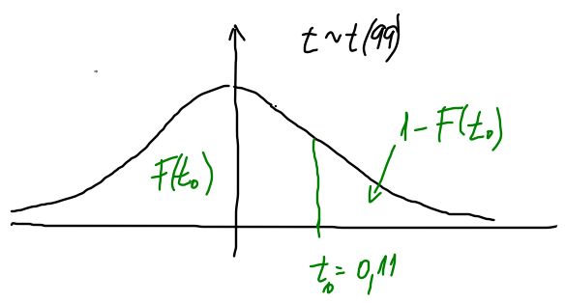
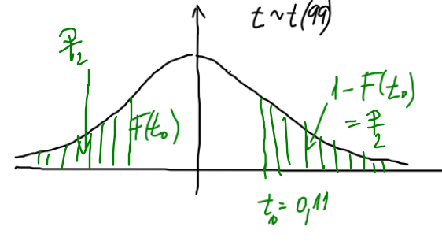
testovanie pomocou p hodnoty
H0: μ =50 >< H1: μ ≠50
 | F(t0)= | 0.54270023379
 | 1-F(t0)= | 0.45729976621
 | p= 2*min {F(t0);1-F(t0)}= | 0.91459953241

p= | 0.91459953241 | > | 0.01 | =alfa | H0: M =50 | prijimame |  | Na hladine vyznamnosti a=0,05 prijmeme predpoklad,
 |  |  |  |  | H1: M ≠50 | zamietame |  | ze denny prietok vody je 50 m^3.

osvetlovacie teleso
Pr. | Výrobca tvrdí, že osvetľovacie teleso vydrží v priemere 65 hodín. Konkurencia predpokladá, že tvrdenie
 | výrobcu je nesprávne a chce dokázať, že priemerná životnosť osvetľovacieho telesa nerovná sa 65 hodin, ako stanovuje
 | výrobca. Uskutočnil sa náhodný výber 21 osvetľovacích telies. Výberový priemer je 62,5 hod. a štandardná
 | odchýlka životnosti vybraných telies je 3 hod. Existujú dôvody pre záver, že tvrdenie výrobcu je nesprávne?
 | (Nech alfa = 0,01)

 | Testovanie hypotezy o zhode priemeru M s konstantou M0
 | H0: M =65 h >< H1: M ≠65 h

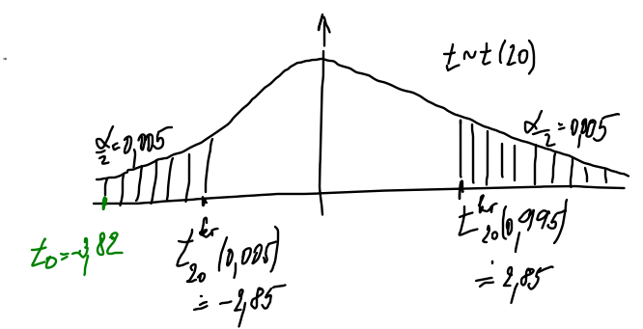
 | n= | 21
 | est μ=xpriem= | 62.5
 | sn-1= | 3
 | alfa= | 0.01

 |  |  | realizacia testovacej statistiky t0 = | -3.8188130791
 | t kv (α/2)= | -2.8453397098
 | t kv (1-α/2 )= | 2.8453397098 |  | W= | (-nekonecno;-2.85) zjednotenie(2.85 , nekonecno)

 | 3.8188130791 | > | 2.8453397098 |  | H0: M =65 | zamietame | Na hladine vyznamnosti a=0,01 prijmeme predpoklad,
 |  |  |  |  | H1: M ≠65 | prijimame | ze osvetlovacie teleso vydrzi 65 hodin.

60,64
65
64,36
 | testovanie pomocou IS
 | H0: M =65 h >< H1: M ≠65 h
 | delta= | 1.8627120854
 | 99% IS pre M: | 60.637287915 | 64.362712085

 | 65 | nepatri | do 99%IS pre M |  | H0: M =65 | zamietame | Na hladine vyznamnosti a=0,01 nie je mozne prijat predpoklad,
 |  |  |  |  | H1: M ≠65 | prijimame | ze osvetlovacie teleso vydrzi 65 hodin.

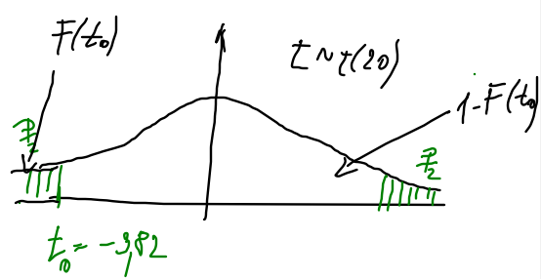

testovanie pomocou p hodnoty
H0: μ =50 >< H1: μ ≠50
 | F(t0)= | 0.00053715398103
 | 1-F(t0)= | 0.99946284602
 | p= 2*min {F(t0);1-F(t0)}= | 0.0010743079621

p= | 0.0010743079621 | < | 0.01 | =alfa | H0: M =65 | zamietame | Na hladine vyznamnosti a=0,01 nie je mozne prijat predpoklad,
 |  |  |  |  | H1: M ≠65 | prijimame | ze osvetlovacie teleso vydrzi 65 hodin.

